Lista de Chequeo Q5
SENA - REGIONAL ANTIOQUIA | CENTRO DE SERVICIO Y GESTIÓN EMPRESARIAL
LISTA DE CHEQUEO - QUINTO AVANCE: REACT + VITE + FASTAPI + BASE DE DATOS SQL + INTELIGENCIA ARTIFICIAL

1. DATOS DEL APRENDIZ Y DEL PROGRAMA DE FORMACIÓN
Nombre del Aprendiz: | Anderson Florez Florez |  | Fecha de Presentación: |  | 22/09/2026
Documento de Identidad: | 1020116685 |  | Ficha de Caracterización: |  | 3406204
Programa de Formación: | ADSO (Análisis y Desarrollo de Software) |  | Trimestre / Ambiente: |  | 03 / Ambiente 301
Competencia: | React + Vite / FastAPI + IA |  | Instructor Lider: |  | Jhan Hader Muñoz
2. INDICADORES DE AVANCE Y RESUMEN DE EVALUACIÓN
Total Requerimientos: |  | Requerimientos Cumplidos: |  | % de Avance del Proyecto:
Requerimientos En Proceso: |  | Requerimientos Pendientes: |  | Estado de Avance:
Valoración Final Instructor: | Aprobado / No Aprobado
3. LISTA DE CHEQUEO - REQUERIMIENTOS DETALLADOS DEL ENTREGABLE (REQ-01 AL REQ-26)
No. | Categoría / Módulo | Requerimiento | Detalle / Criterio de Aceptación (PDF Quinto Avance) | Estado | Espacio para Evidencia / Captura de Pantalla | Observaciones del Aprendiz / Notas de Entrega
REQ-01 | Módulo de Ventas | Módulo de ventas | El sistema deberá permitir registrar las ventas realizadas desde el sitio web, relacionando cliente, usuario operador, productos/servicios vendidos, cantidades, precios, descuentos, subtotal, impuestos, total, fecha/hora y estado, almacenado de manera persistente en BD SQL. | Cumplido | 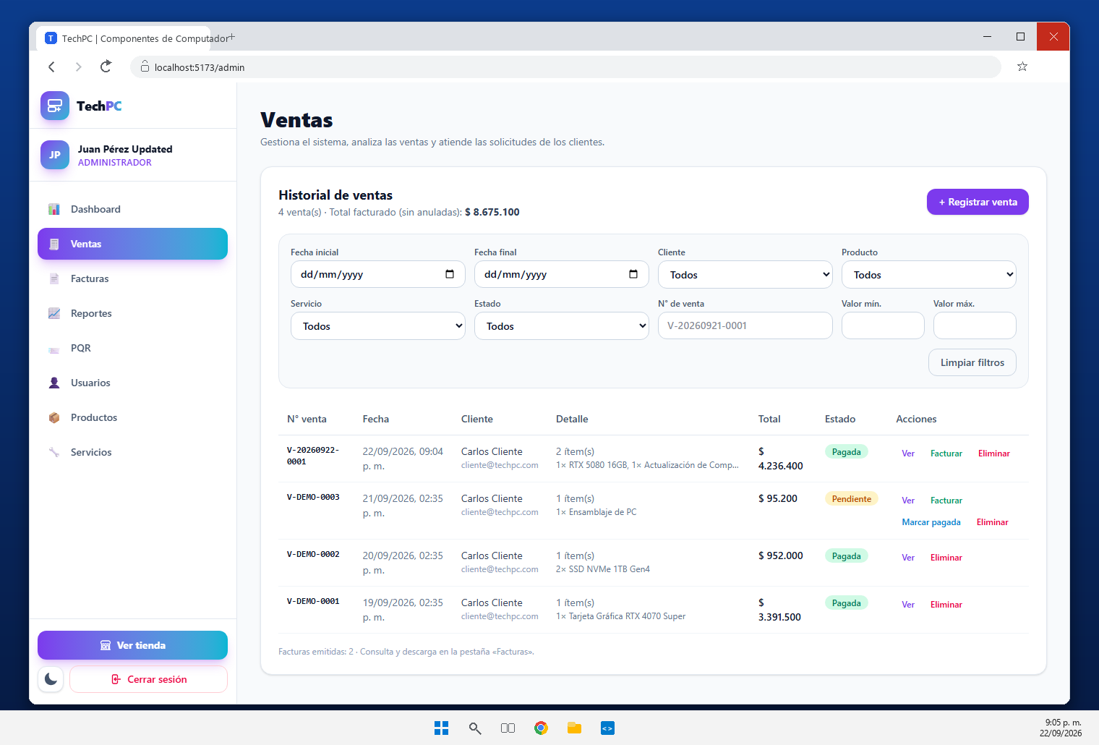 [Pegar Captura de Pantalla Aquí] | Modulo de ventas en backend-fastapi/app/routers/ventas.py (POST /api/ventas) y en el componente VentasModal.jsx. La captura muestra la venta V-20260922-0001 registrada desde el panel: cliente, usuario operador, metodo de pago, estado, subtotal, impuestos y total, guardada de forma persistente en la tabla ventas de techpc_db.
REQ-02 | Módulo de Ventas | Registro de productos y servicios vendidos | El sistema deberá identificar productos y servicios incluidos en cada venta con relación detalle-venta, permitiendo almacenar cantidades, precios y valores correspondientes a cada elemento comercializado. | Cumplido | 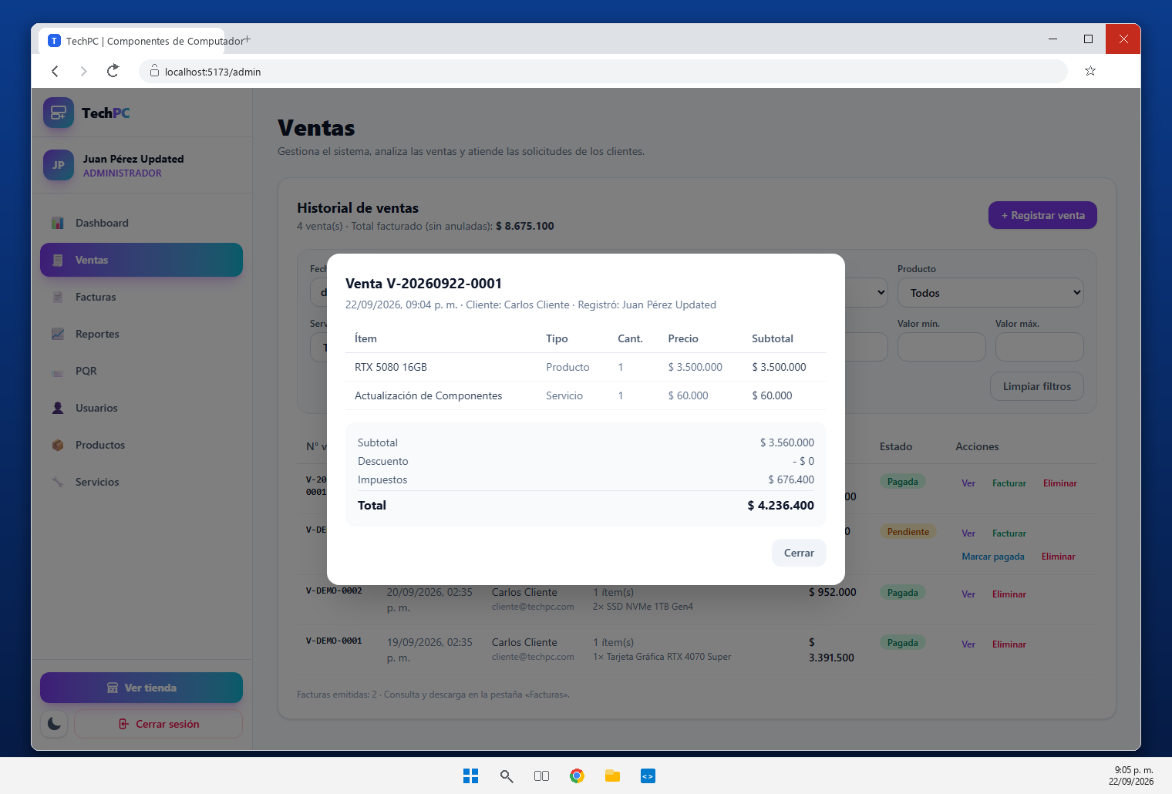 [Pegar Captura de Pantalla Aquí] | Detalle de la venta V-20260922-0001 con dos items: el producto RTX 5080 16GB ($ 3.500.000) y el servicio Actualizacion de Componentes ($ 60.000). Cada item se almacena en detalle_ventas con su cantidad, precio unitario y subtotal, relacionado con ventas, productos y servicios.
REQ-03 | Módulo de Ventas | Historial de ventas | Módulo para consultar el historial de ventas registradas con criterios de búsqueda/filtrado por fecha, cliente, producto, servicio, estado y valor de la venta. | Cumplido | 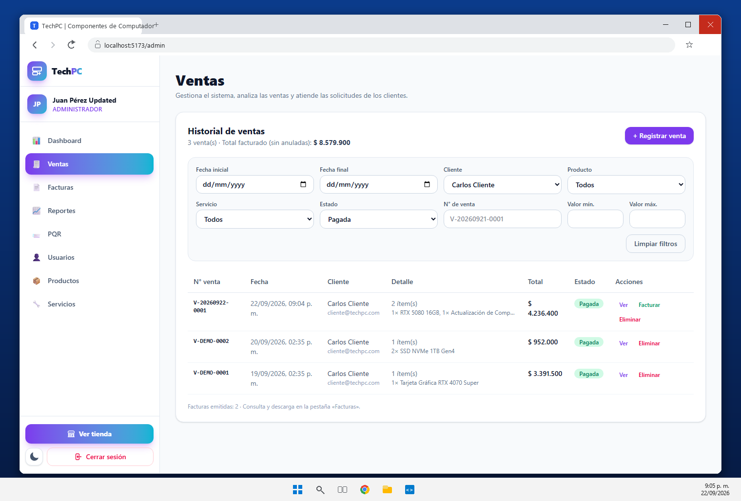 [Pegar Captura de Pantalla Aquí] | Historial de ventas (VentasPanel.jsx + GET /api/ventas) con filtros por fecha inicial, fecha final, cliente, producto, servicio, estado, numero de venta y rango de valor ($ min - $ max). La captura corresponde a una consulta filtrada por estado y cliente.
REQ-04 | Reportes y Facturación | Reporte diario de ventas | Generar reporte diario de ventas con la información registrada en una fecha determinada, incluyendo fecha, número de venta, cliente, productos/servicios, cantidad, valor, total y estado. | Cumplido | 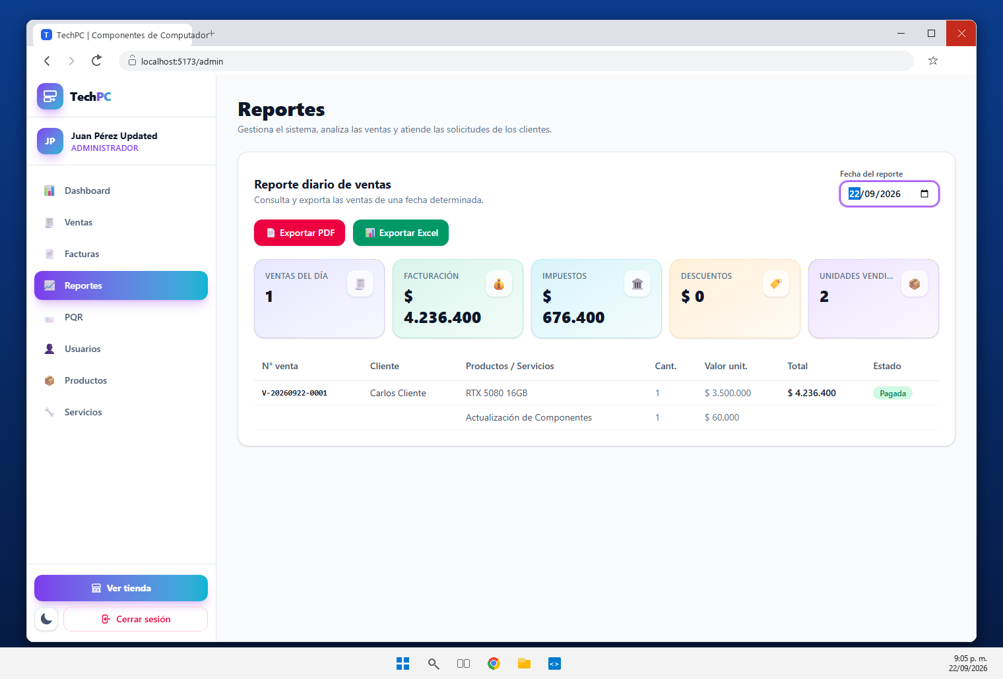 [Pegar Captura de Pantalla Aquí] | Reporte diario del 2026-09-22 obtenido con GET /api/ventas/reporte/diario: 1 venta, $ 4.236.400 de facturacion, $ 676.400 de impuestos y 2 unidades vendidas. La tabla incluye fecha, numero de venta, cliente, productos/servicios, cantidad, valor unitario, total y estado.
REQ-05 | Reportes y Facturación | Exportación del reporte en PDF | Implementar la generación del reporte diario de ventas en formato PDF estructurado con nombre/ID de proyecto, fecha, información de ventas, totales y datos de generación. | Cumplido | 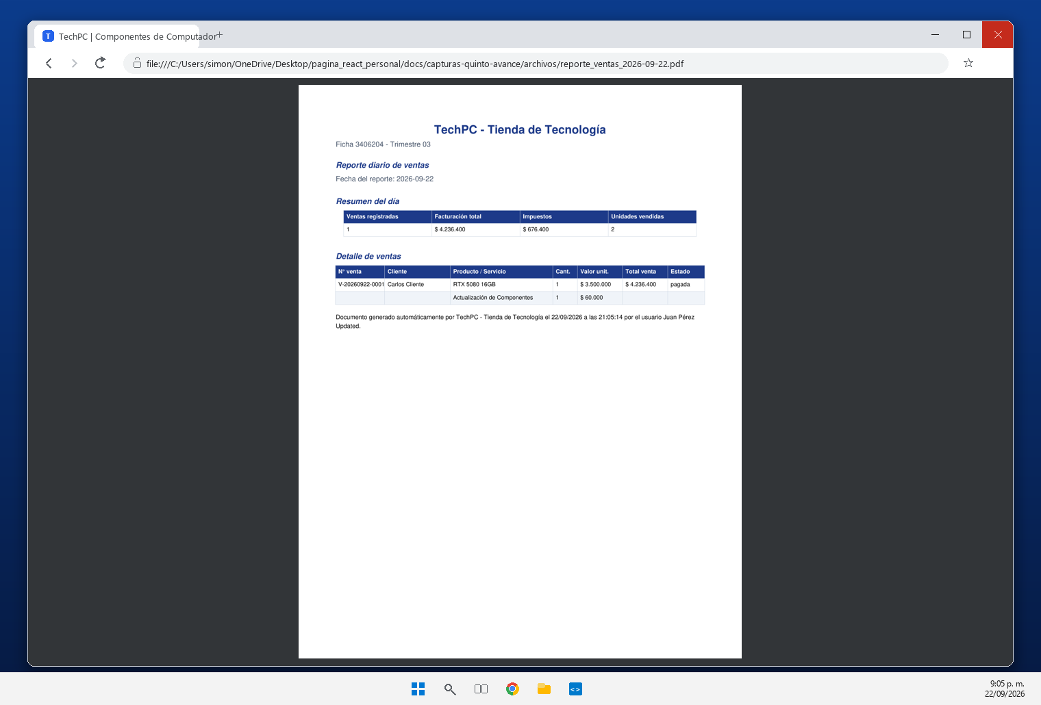 [Pegar Captura de Pantalla Aquí] | Reporte diario exportado en PDF por FastAPI (GET /api/ventas/reporte/diario/pdf, generado con ReportLab en app/utils/reportes.py). El archivo reporte_ventas_2026-09-22.pdf incluye nombre del proyecto, ficha, fecha, tabla de ventas, totales y datos de generacion.
REQ-06 | Reportes y Facturación | Exportación del reporte en Excel | Exportar el reporte diario de ventas en formato Excel (.xlsx) con información organizada en columnas para posterior análisis, filtrado o procesamiento de datos. | Cumplido | 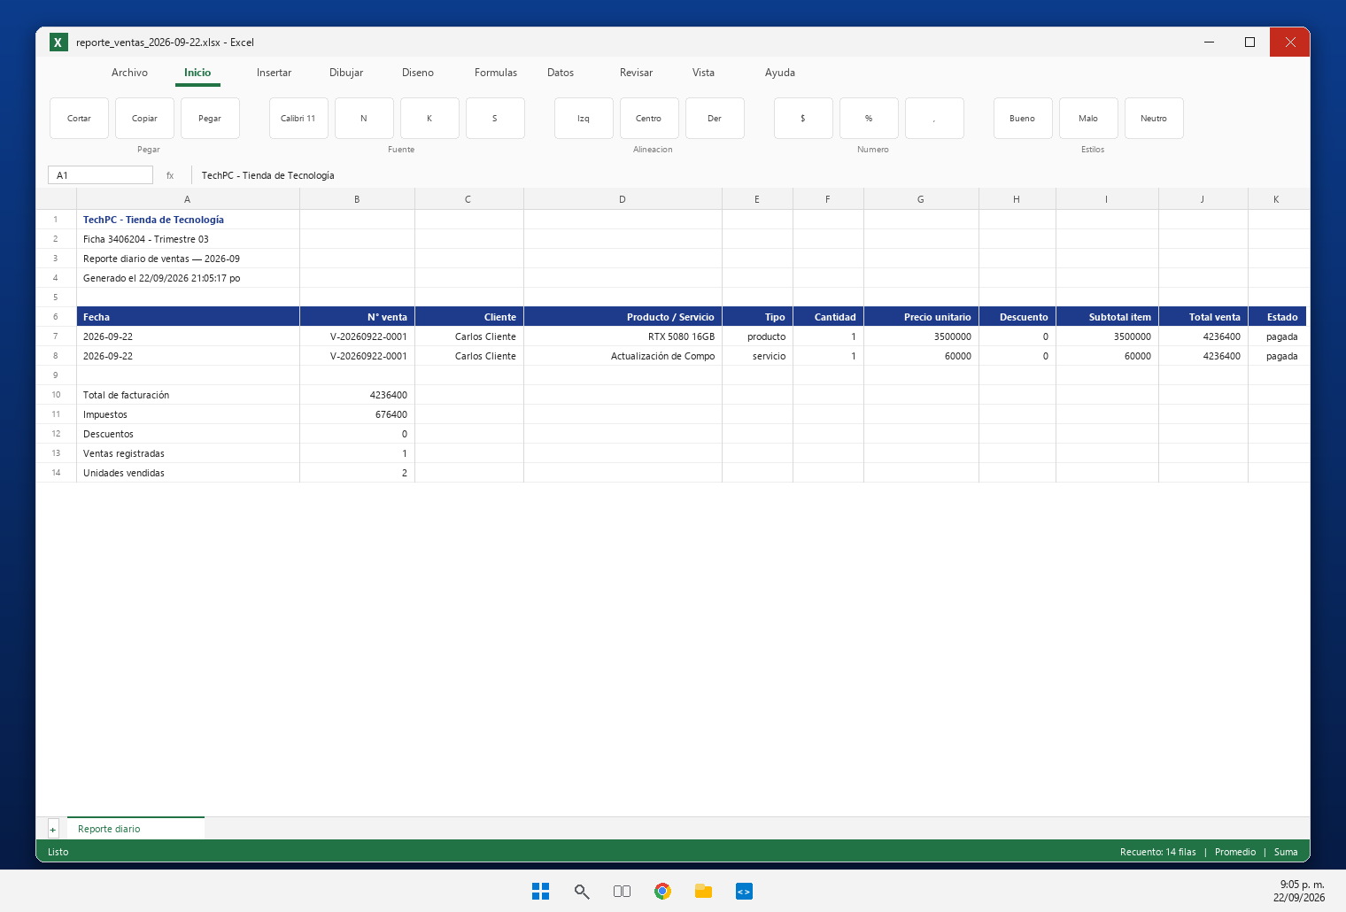 [Pegar Captura de Pantalla Aquí] | Reporte diario exportado en Excel con GET /api/ventas/reporte/diario/excel (openpyxl). El archivo reporte_ventas_2026-09-22.xlsx organiza la informacion en 11 columnas (fecha, numero, cliente, producto/servicio, tipo, cantidad, precio unitario, descuento, subtotal, total y estado) listas para filtrar o procesar en Excel.
REQ-07 | Reportes y Facturación | Generación de facturas de venta | El sistema deberá generar facturas de venta a partir de operaciones comerciales con número de factura, fecha, datos del cliente, productos/servicios, cantidad, precio unitario, subtotal, impuestos, total y estado. | Cumplido | 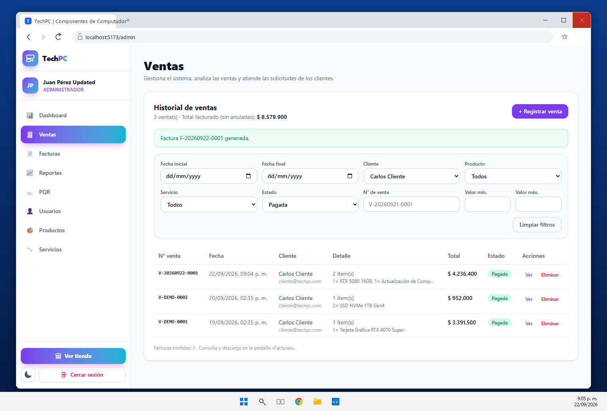 [Pegar Captura de Pantalla Aquí] | Factura F-20260922-0001 generada desde la venta V-20260922-0001 con POST /api/facturas (app/routers/facturas.py). Queda relacionada 1:1 con la venta y almacena numero, fecha, cliente, items congelados en detalle_facturas, subtotal, impuestos, total y estado.
REQ-08 | Reportes y Facturación | Consulta de facturas | Los usuarios autorizados podrán consultar las facturas generadas mediante criterios de búsqueda como número de factura, cliente o fecha. | Cumplido | 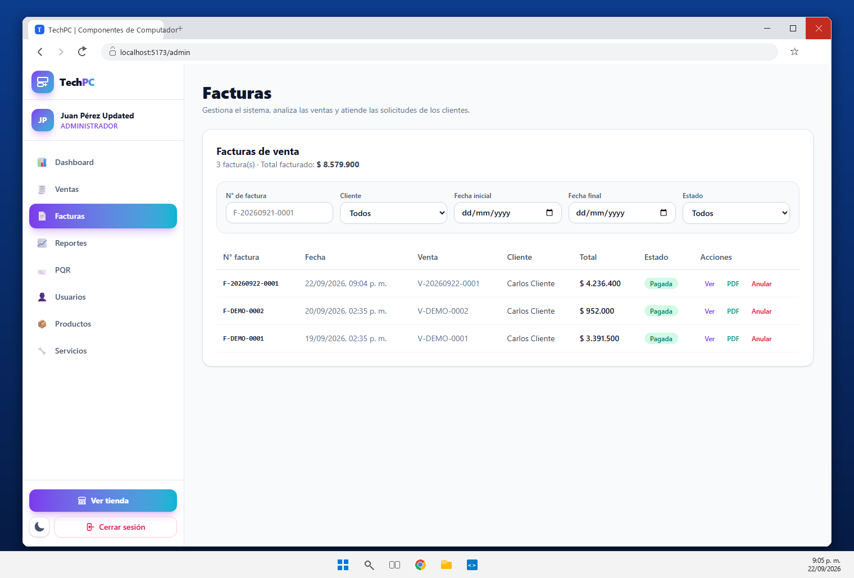 [Pegar Captura de Pantalla Aquí] | Consulta de facturas (GET /api/facturas + FacturasPanel.jsx) con filtros por numero de factura, cliente, fechas y estado. El backend aplica el filtro del JWT, por lo que el cliente solo ve sus propias facturas.
REQ-09 | Reportes y Facturación | Descarga de facturas | Implementar la generación o descarga de facturas comerciales en formato apropiado (preferiblemente PDF). | Cumplido | 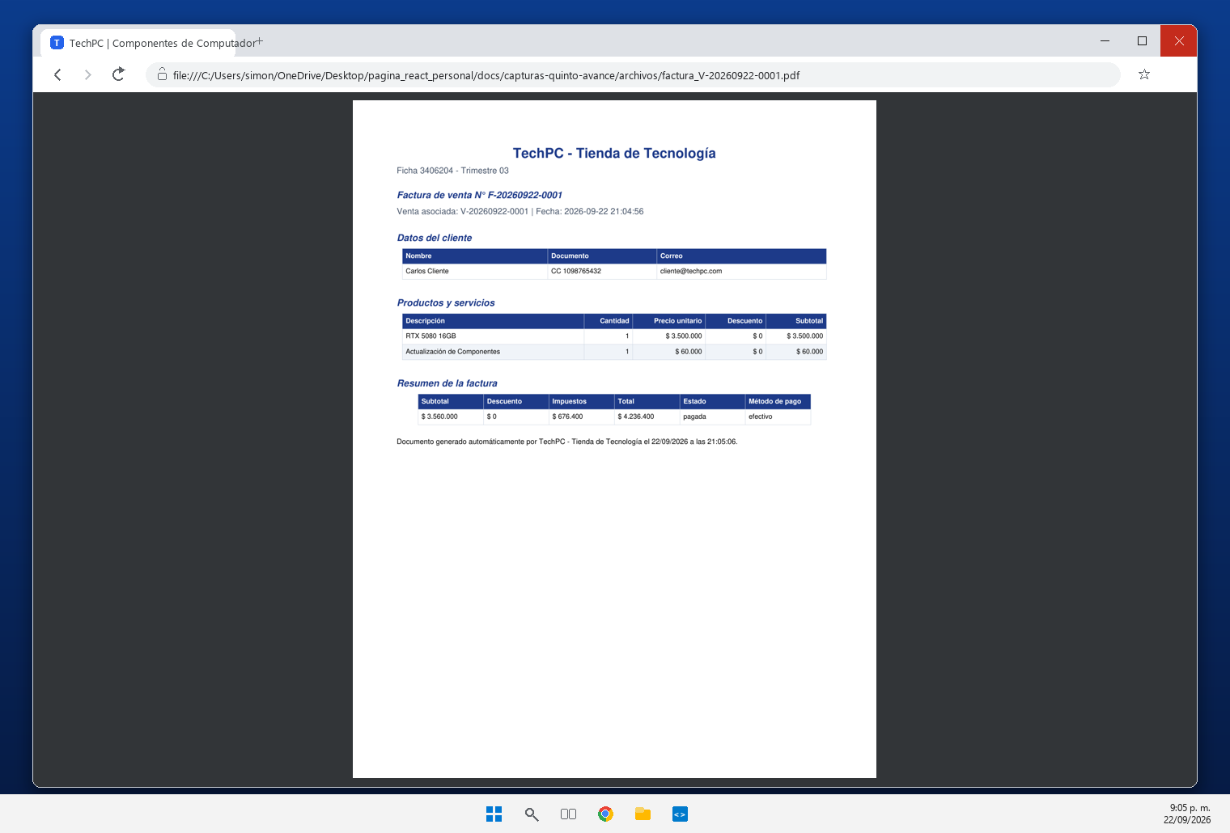 [Pegar Captura de Pantalla Aquí] | Descarga de la factura en PDF con GET /api/facturas/{id}/pdf. La captura muestra el documento factura_V-20260922-0001.pdf abierto: encabezado del proyecto, datos del cliente, detalle de items, subtotal, IVA del 19 % y total.
REQ-10 | Dashboards y Analítica | Dashboard administrativo | Dashboard consolidado para el Administrador con indicadores en Cards sobre total usuarios, productos, servicios, ventas, facturación y PQR recibidas y pendientes. | Cumplido | 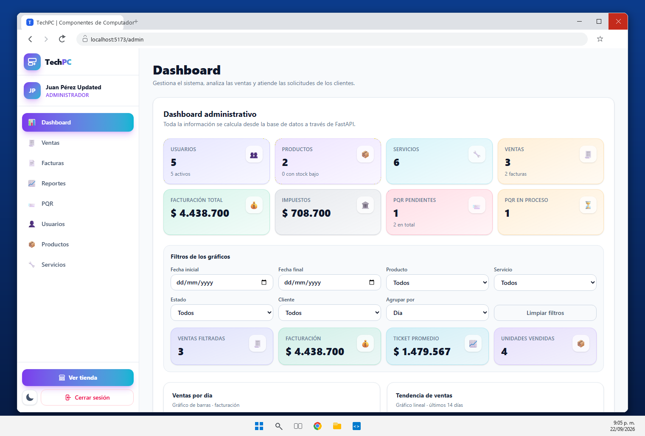 [Pegar Captura de Pantalla Aquí] | Dashboard administrativo (GET /api/dashboard/admin + DashboardPanel.jsx) con Cards de usuarios, productos, servicios, ventas, facturacion total, impuestos y PQR pendientes. Todos los indicadores se calculan en el backend sobre la base de datos.
REQ-11 | Dashboards y Analítica | Dashboard de ventas | Visualización analítica del comportamiento de ventas mediante gráfico de barras, gráfico lineal e indicadores numéricos en Cards por día, semana o mes. | Cumplido |  [Pegar Captura de Pantalla Aquí] | Dashboard de ventas con grafico de barras de facturacion por dia, semana o mes, grafico lineal con la tendencia de los ultimos 14 dias, ventas por mes, productos mas vendidos y ventas por estado, ademas de Cards con las cifras filtradas.
REQ-12 | Dashboards y Analítica | Dashboard de acuerdo con los roles | Los Dashboards deben respetar la seguridad por roles (Administrador, Empleado, Cliente) mostrando solo la información y funcionalidades permitidas según permisos. | Cumplido | 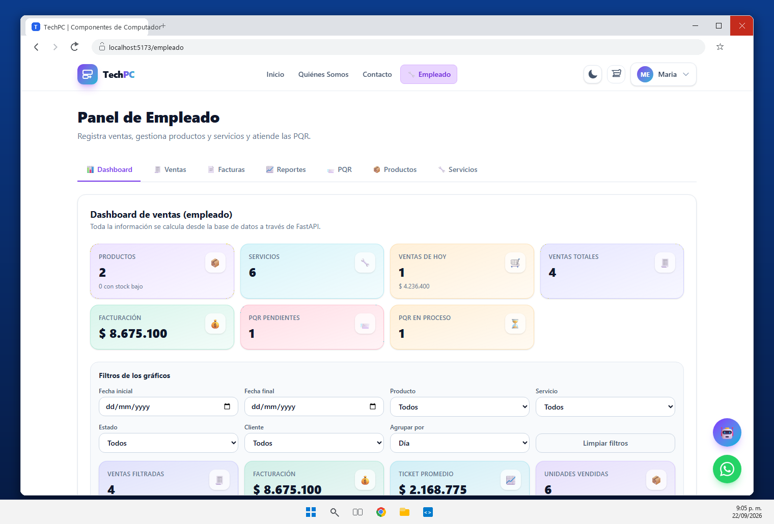 [Pegar Captura de Pantalla Aquí] | Dashboards diferenciados por rol: la captura corresponde al panel de empleado (indicadores comerciales y PQR) y el cliente tiene su propio resumen en /cliente. FastAPI protege cada endpoint con require_roles (administrador, empleado, cliente).
REQ-13 | Dashboards y Analítica | Filtros para los Dashboards | Los gráficos e indicadores de los Dashboards deben permitir filtrado por fecha inicial, fecha final, producto, servicio, estado y cliente. | Cumplido |  [Pegar Captura de Pantalla Aquí] | Filtros de los dashboards por fecha inicial, fecha final, producto, servicio, estado, cliente y agrupacion (dia, semana o mes). Los indicadores, el grafico de barras y las listas se recalculan con GET /api/dashboard/ventas segun los filtros aplicados.
REQ-14 | Backend FastAPI | Nuevos endpoints en FastAPI | Creación de endpoints REST en FastAPI para soportar ventas, detalle de ventas, facturas, reportes, PQR, Chatbot y estadísticas. | Cumplido | 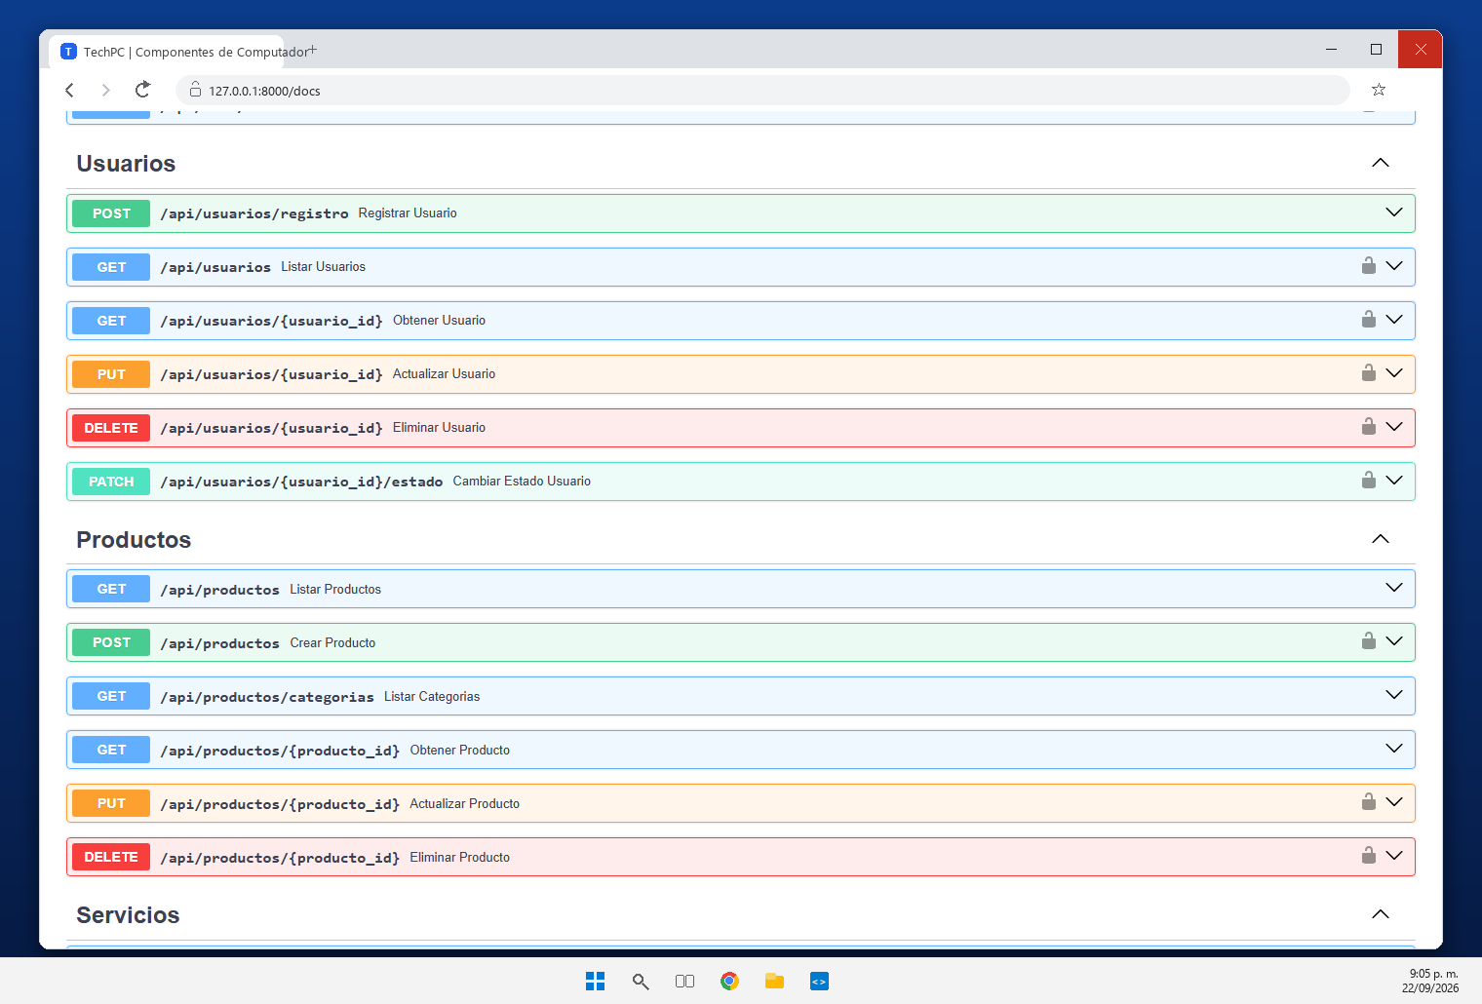 [Pegar Captura de Pantalla Aquí] | Documentacion interactiva de FastAPI en http://127.0.0.1:8000/docs con los grupos nuevos del quinto avance: Ventas, Facturas, Dashboards, PQR y Chatbot (48 operaciones en total, visibles en Swagger UI).
REQ-15 | Backend & Frontend | Integración del Dashboard con FastAPI | React consumirá los endpoints de FastAPI para obtener la información de la BD SQL y generar dinámicamente indicadores y gráficos (sin datos manuales 'quemados'). | Cumplido | 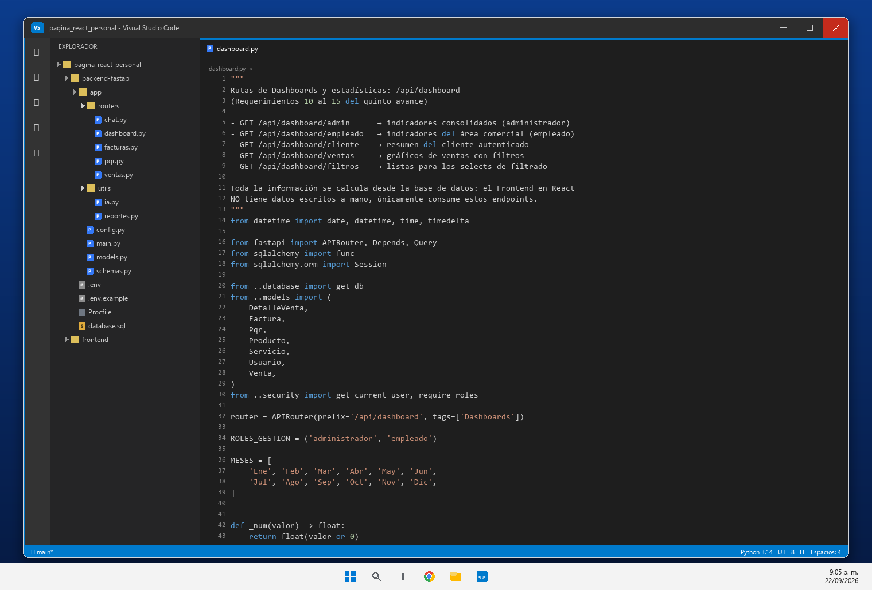 [Pegar Captura de Pantalla Aquí] | El Dashboard consume los endpoints de FastAPI: el codigo de app/routers/dashboard.py calcula las estadisticas con consultas SQLAlchemy (func.sum, func.count, group_by, filtros por fecha) sobre ventas, detalle_ventas, facturas y pqr. React no tiene datos quemados.
REQ-16 | Módulo PQR | Módulo de PQR (Peticiones, Quejas y Reclamos) | Módulo para la gestión de PQR donde el cliente registra solicitudes y consulta el estado (pendiente, en proceso, respondida y cerrada). | Cumplido | 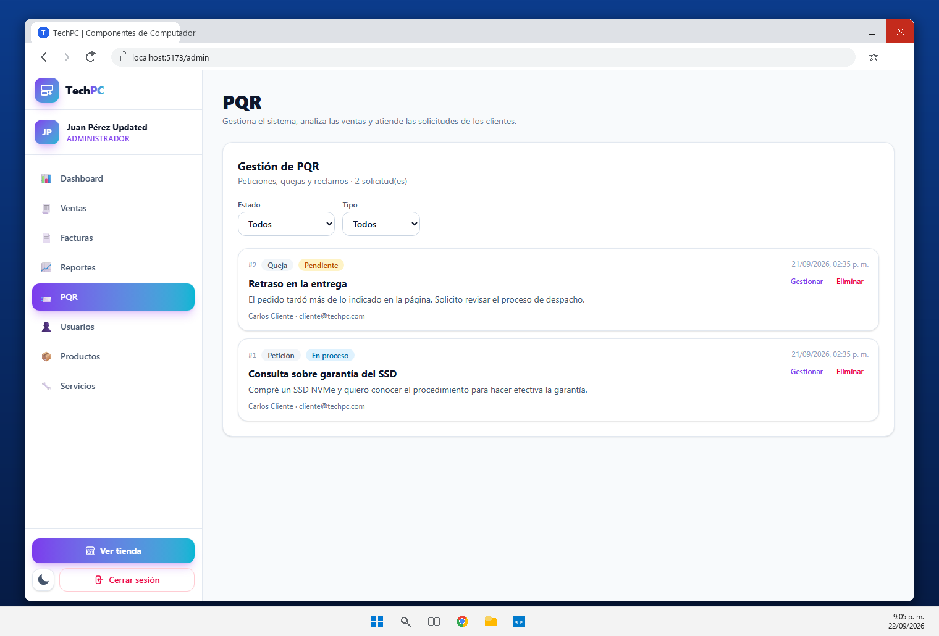 [Pegar Captura de Pantalla Aquí] | Modulo de PQR (app/routers/pqr.py + PqrPanel.jsx): el cliente registra la solicitud y consulta su estado; el administrador y el empleado la gestionan con estado (pendiente, en proceso, respondida, cerrada) y respuesta. La captura muestra la gestion de una queja.
REQ-17 | Chatbot & IA | Chatbot para atención al cliente | Chatbot integrado en el Frontend React para atención inicial, resolver preguntas frecuentes, orientar sobre productos/servicios, compras y recepción de PQR. | Cumplido | 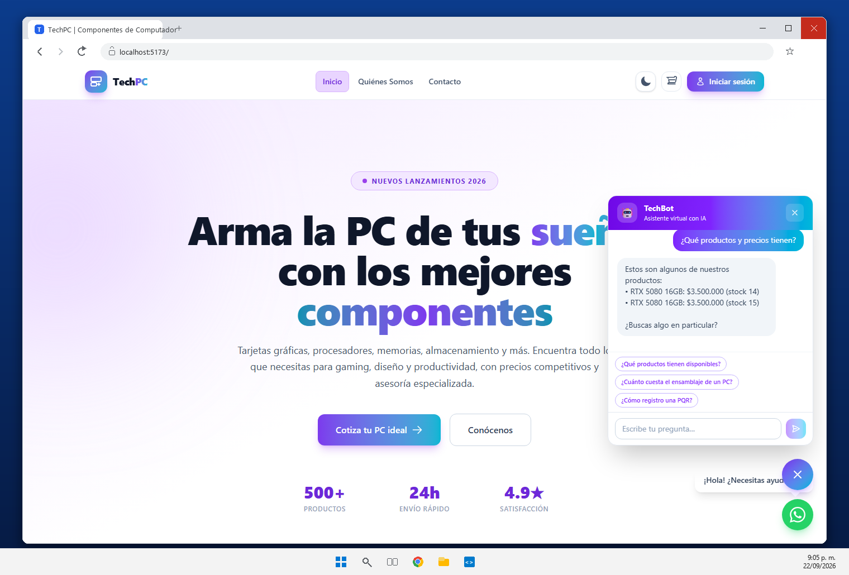 [Pegar Captura de Pantalla Aquí] | Chatbot TechBot (components/Chatbot.jsx + POST /api/chat) integrado en toda la aplicacion: resuelve preguntas frecuentes y orienta sobre productos, precios, servicios, proceso de compra, facturas, garantias, envios y PQR.
REQ-18 | Chatbot & IA | Integración del Chatbot con Inteligencia Artificial | El Chatbot utilizará un servicio de IA (API OpenAI o equivalente) integrado preferiblemente desde FastAPI para respuestas naturales y contextualizadas. | Cumplido | 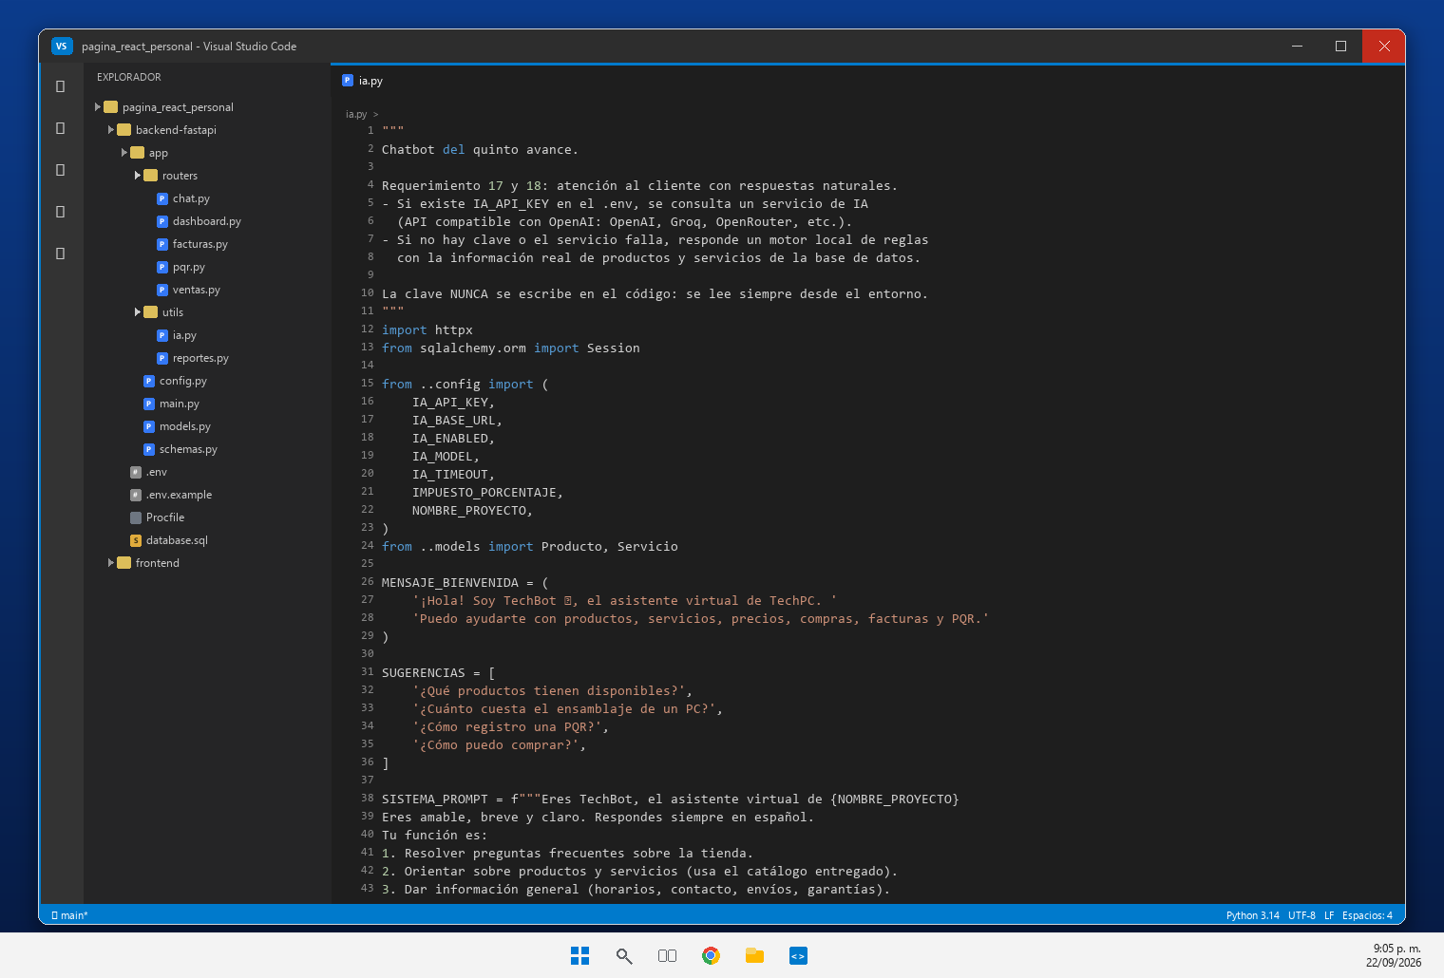 [Pegar Captura de Pantalla Aquí] | app/utils/ia.py integra desde FastAPI un servicio compatible con OpenAI: envia como contexto el catalogo real de productos y servicios y guarda cada conversacion en las tablas conversaciones y mensajes. Si la clave no esta configurada o el proveedor falla, responde el motor local de reglas (fuente "local") sin interrumpir la atencion.
REQ-19 | Seguridad & Config | Gestión segura de la API Key | Configuración de la API Key del servicio de IA mediante variables de entorno (.env local), manteniéndola privada sin publicar en GitHub ni en código fuente. | Cumplido | 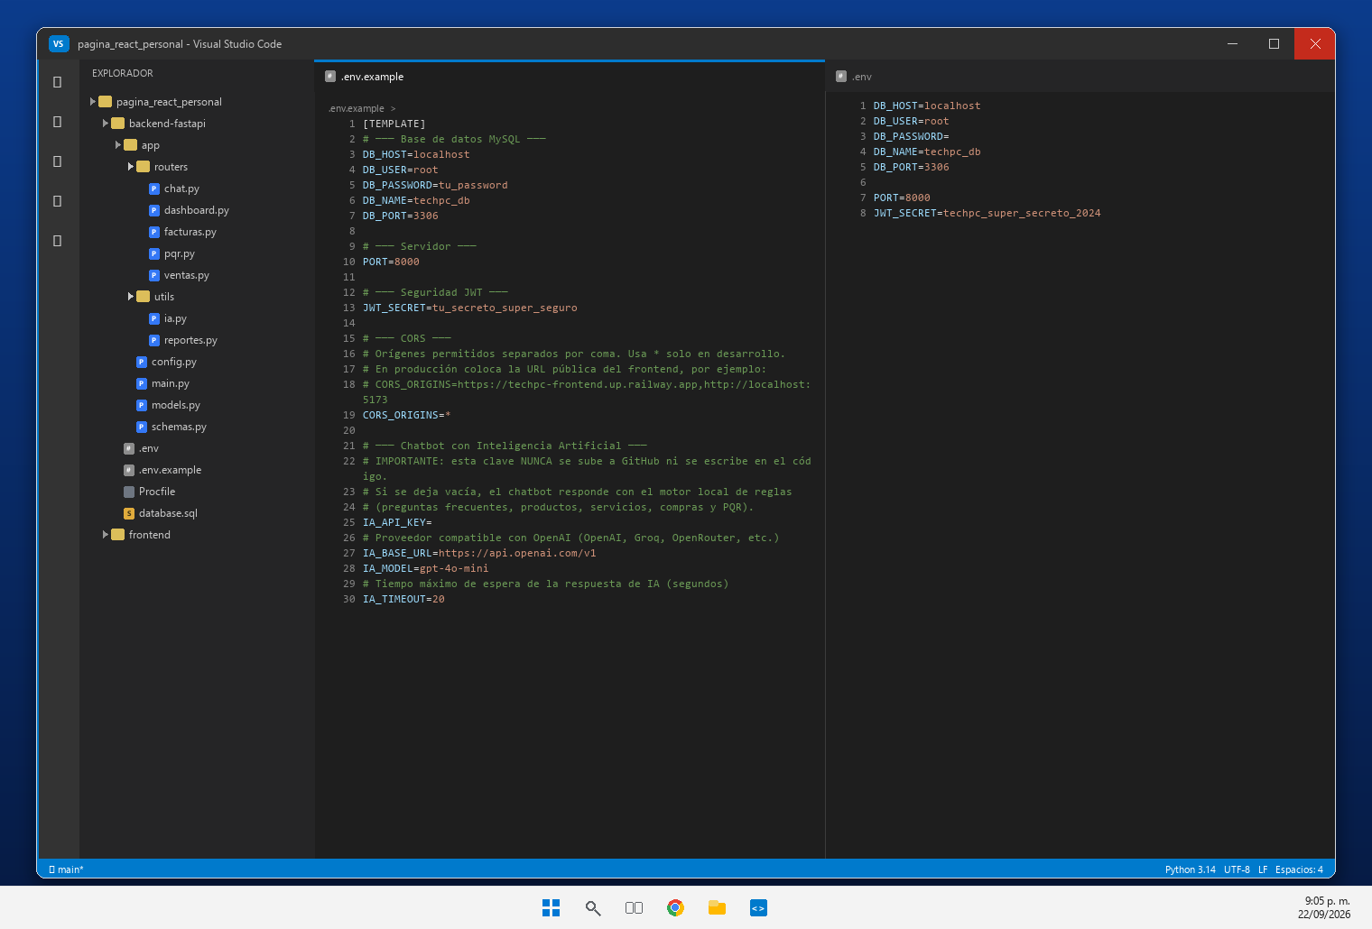 [Pegar Captura de Pantalla Aquí] | La clave del servicio de IA se lee con python-dotenv desde backend-fastapi/.env (IA_API_KEY, IA_BASE_URL, IA_MODEL, IA_TIMEOUT); nunca se escribe en el codigo ni se envia al navegador. El repositorio publica unicamente .env.example con la clave vacia y .env esta en .gitignore.
REQ-20 | Despliegue en la Nube | Integración completa y despliegue del proyecto | Despliegue de la aplicación Full Stack en la nube (Railway u otra plataforma), configurando URLs, CORS, variables de entorno, BD SQL y presentando la URL pública activa con evidencias. | En Proceso | 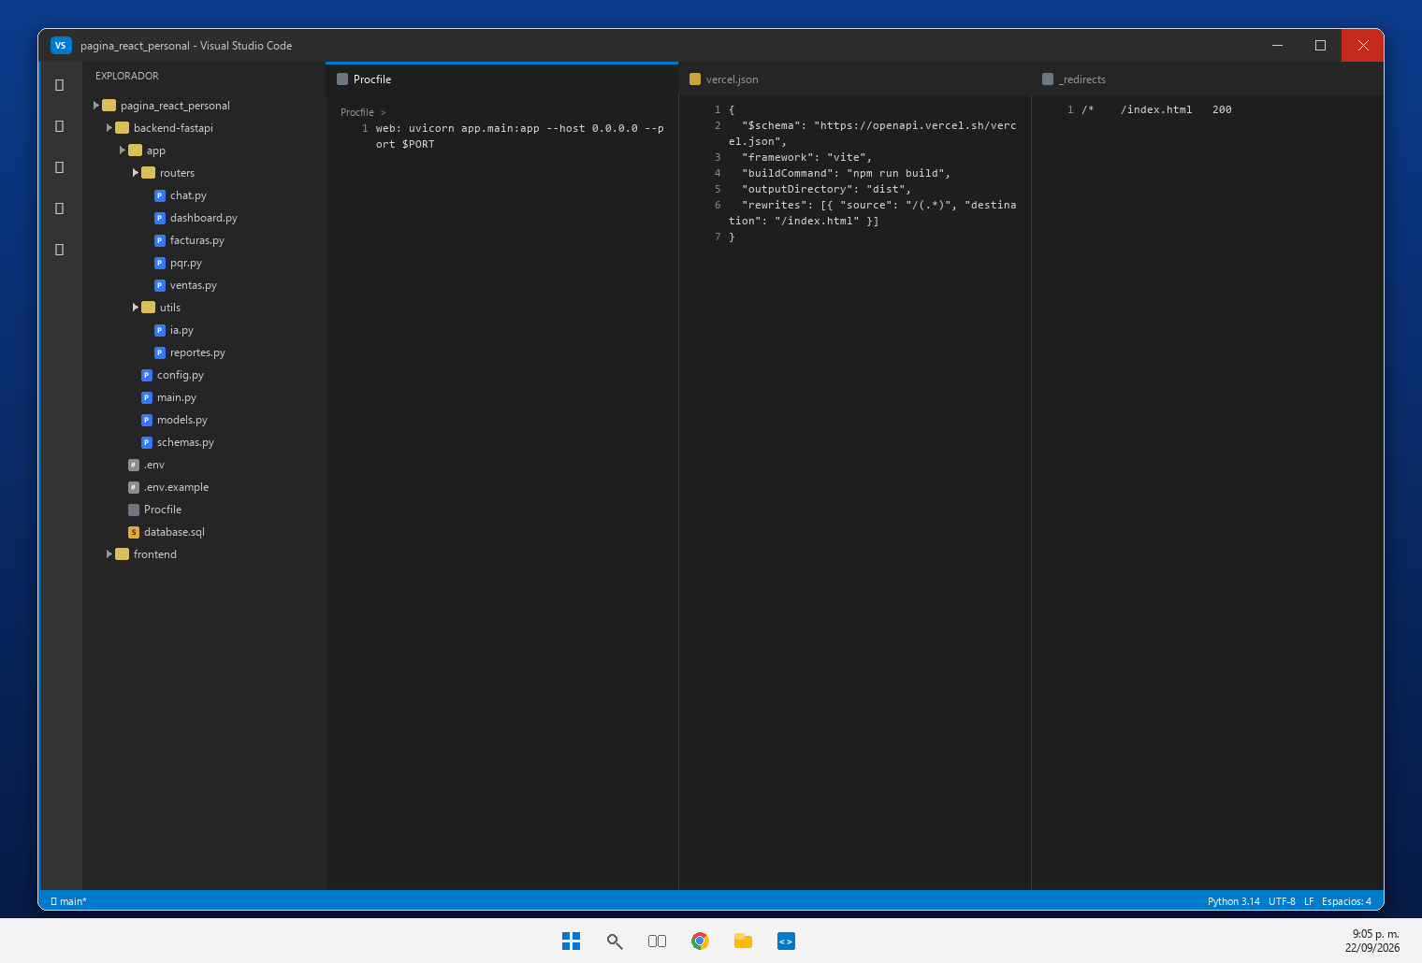 [Pegar Captura de Pantalla Aquí] | EN PROCESO: el proyecto esta preparado para el despliegue con backend-fastapi/Procfile (uvicorn con $PORT), frontend/vercel.json y frontend/public/_redirects para el SPA, y las variables de entorno (DB_*, JWT_SECRET, CORS_ORIGINS, IA_*) para configurar en la plataforma. Falta publicar en Railway o Vercel y anexar la URL publica del frontend y de /docs.
REQ-21 | Base de Datos SQL | Evolución de la Base de Datos SQL | Ampliación del modelo relacional SQL incluyendo las entidades: ventas, detalle_ventas, facturas, detalle_facturas, pqr, conversaciones, mensajes y sus relaciones foráneas. | Cumplido | 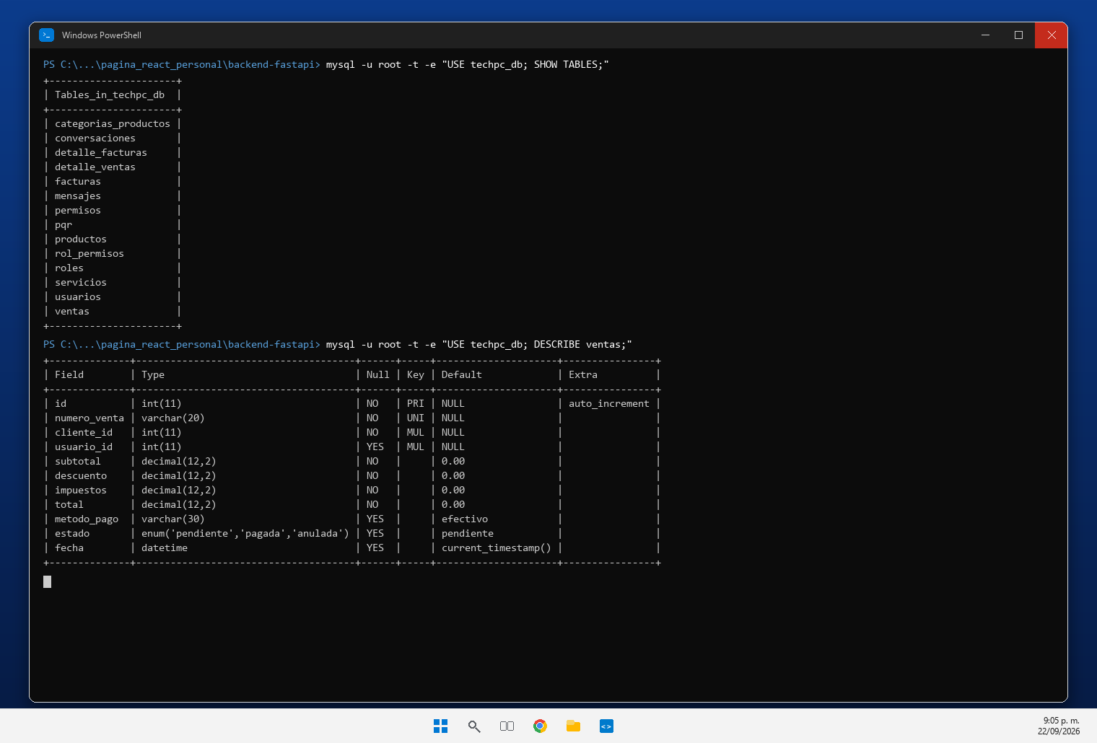 [Pegar Captura de Pantalla Aquí] | La base de datos techpc_db evoluciono con 7 tablas nuevas: ventas, detalle_ventas, facturas, detalle_facturas, pqr, conversaciones y mensajes, con claves foraneas hacia usuarios, productos y servicios. Scripts: backend-fastapi/database.sql y migracion_quinto_avance.sql.
REQ-22 | Backend FastAPI | Modelos y Esquemas FastAPI para Quinto Avance | Nuevos modelos ORM (SQLAlchemy) y esquemas Pydantic para la validación de peticiones/respuestas de las nuevas entidades comerciales y de IA. | Cumplido | 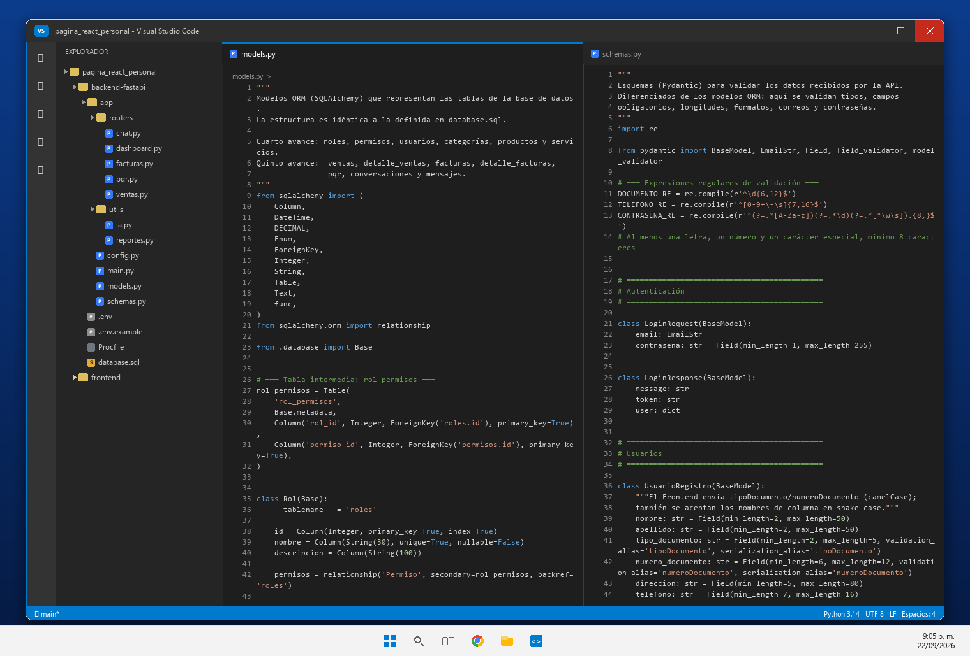 [Pegar Captura de Pantalla Aquí] | Nuevos modelos ORM con SQLAlchemy en app/models.py (Venta, DetalleVenta, Factura, DetalleFactura, Pqr, Conversacion y Mensaje) y esquemas Pydantic en app/schemas.py que validan tipos, campos obligatorios, cantidades, estados y longitudes de las peticiones y respuestas.
REQ-23 | Frontend React | Componentes Reutilizables en React + Vite | Desarrollo de nuevos componentes React integrados visualmente con el diseño previo, gestionando estados e interacción con las APIs del backend. | Cumplido | 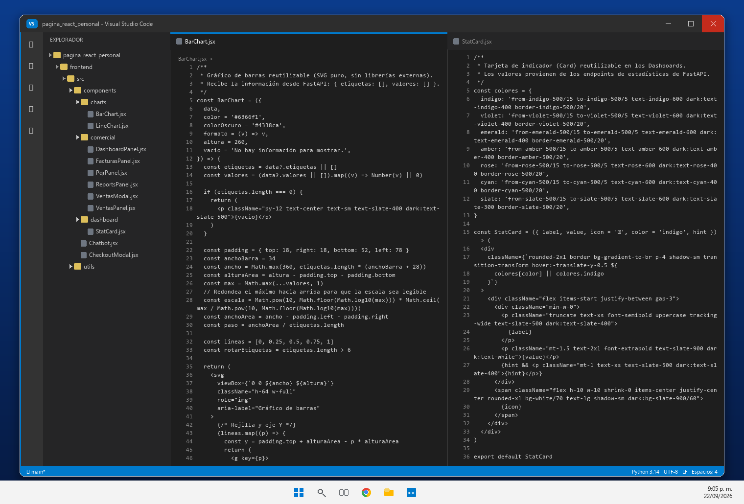 [Pegar Captura de Pantalla Aquí] | Componentes React reutilizables nuevos: BarChart.jsx y LineChart.jsx (graficos SVG sin dependencias externas), StatCard.jsx (Cards), Chatbot.jsx, CheckoutModal.jsx y los paneles de la carpeta comercial (DashboardPanel, DashboardCliente, VentasPanel, VentasModal, FacturasPanel, ReportsPanel y PqrPanel), integrados con el diseno previo.
REQ-24 | Seguridad | Seguridad Integral y Protección de Endpoints | Verificación JWT en peticiones, control estricto de roles en BE, hashing de contraseñas (bcrypt), protección de credenciales y variables de entorno .env. | Cumplido | 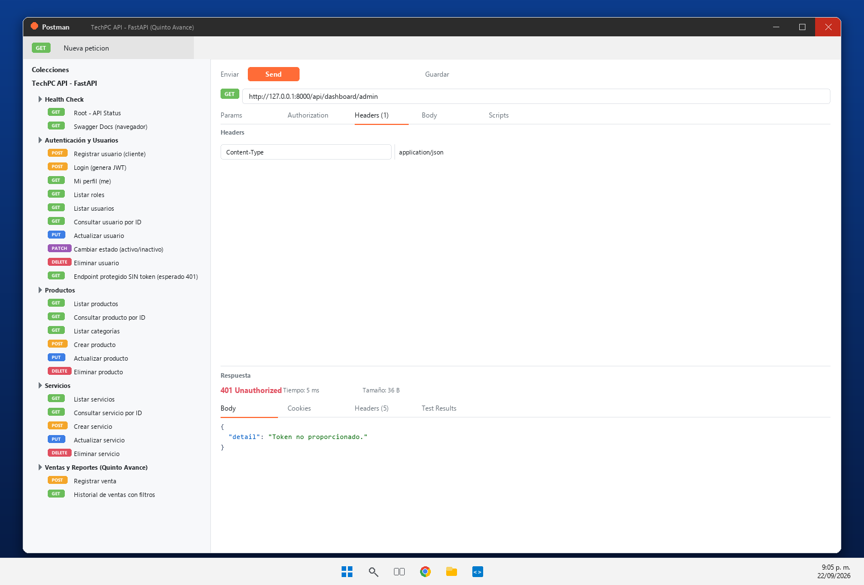 [Pegar Captura de Pantalla Aquí] | Seguridad integral: los endpoints nuevos exigen JWT y rol (require_roles). La captura muestra GET /api/dashboard/admin sin token respondiendo 401 Unauthorized; ademas las contrasenas se almacenan con hash bcrypt y las credenciales viven en variables de entorno (.env).
REQ-25 | Pruebas & Evidencias | Pruebas de Endpoints con Postman | Demostración de pruebas funcionales mediante Postman (GET, POST, PUT, PATCH, DELETE) sobre los nuevos endpoints de ventas, facturas, PQR y chatbot IA. | Cumplido | 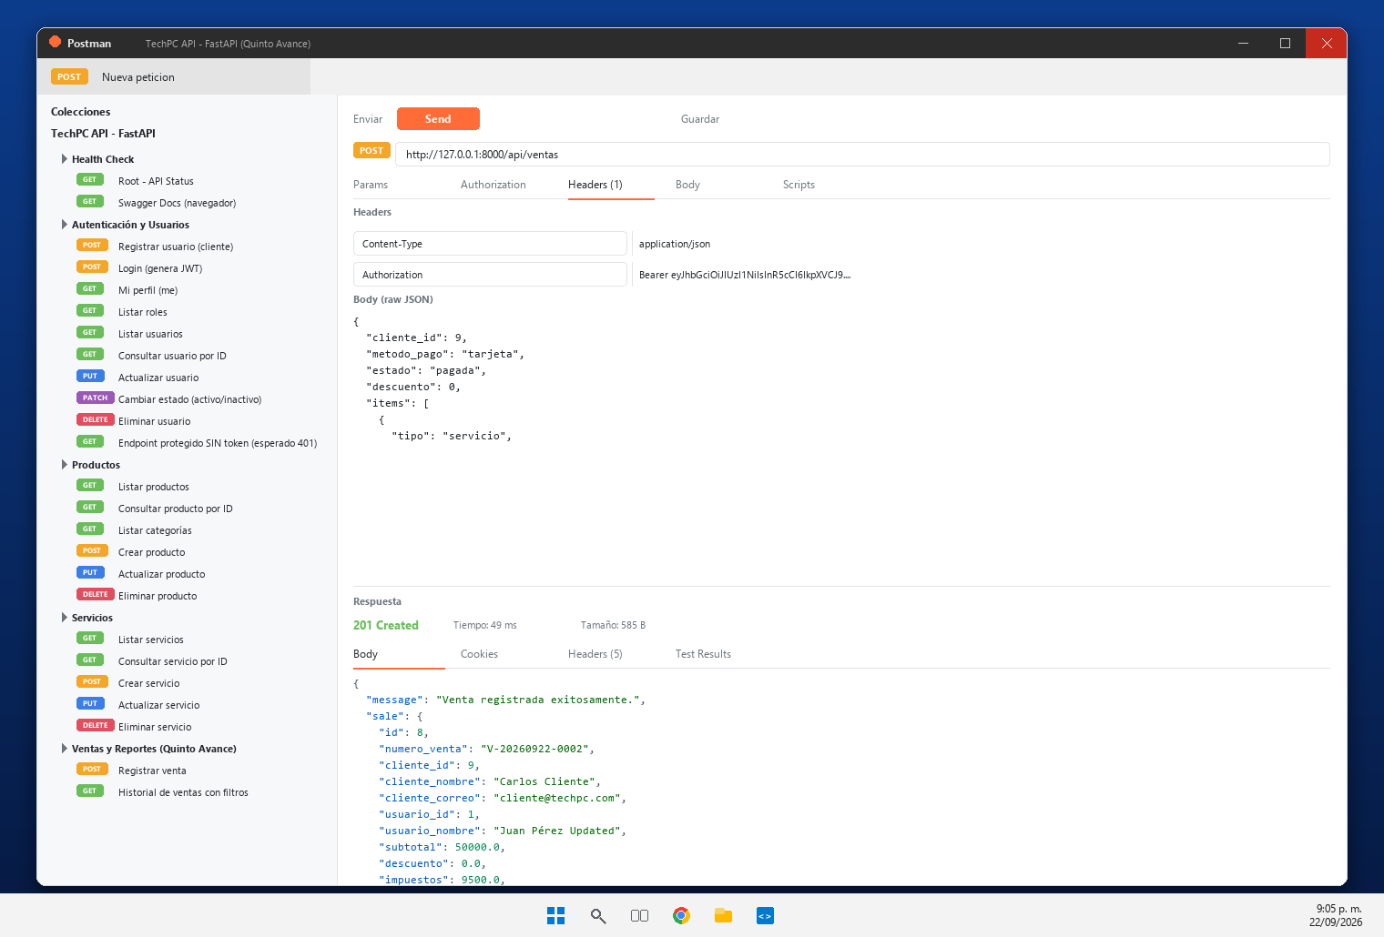 [Pegar Captura de Pantalla Aquí] | Coleccion Postman ejecutada contra la API en ejecucion: POST /api/ventas (201 Created), POST /api/facturas (201), GET /api/ventas y /api/facturas (200), reporte diario (200), PQR (201 y 200), chatbot (200) y las respuestas 401 de los endpoints protegidos sin token.
URL del Drive o GitHub del Entregable: |  |  | https://github.com/stronghoold/pagina_react_personal
Versión del Instrumento: 2.0 | Quinto Entregable React + FastAPI + IA | Generado: 2026-09-14
Nota: Este archivo es una herramienta de autoevaluación académica ajustada al Quinto Avance para el SENA ADSO Ficha 3406204.

Resumen por Categoría
RESUMEN EJECUTIVO DE REQUERIMIENTOS POR CATEGORÍA

Distribución de Requerimientos por Categoría
 | Total Requerimientos | Cumplidos
Módulo de Ventas | 3 | 0
Reportes y Facturación | 6 | 0
Dashboards y Analítica | 4 | 0
Backend FastAPI | 2 | 0
Backend & Frontend | 1 | 0
Módulo PQR | 1 | 0
Chatbot & IA | 2 | 0
Seguridad & Config | 1 | 0
Despliegue en la Nube | 1 | 0
Base de Datos SQL | 1 | 0
Frontend React | 1 | 0
Seguridad | 1 | 0
Pruebas & Evidencias | 1 | 0
Documentación | 0 | 0
Categoría / Módulo | Total Requerimientos | Cumplidos | % Cumplimiento
Módulo de Ventas
Reportes y Facturación
Dashboards y Analítica
Backend FastAPI
Backend & Frontend
Módulo PQR
Chatbot & IA
Seguridad & Config
Despliegue en la Nube
Base de Datos SQL
Frontend React
Seguridad
Pruebas & Evidencias
Documentación
TOTAL GENERAL

